Solicitud gráfica
 | Área: | Matemáticas |  |  | Fecha:
 | Grado: | 7 |  |  | 2016-01-15
 | Título del tema: | Relaciona puntos del plano con sus coordenadas |  |  | ¿Cuaderno de estudio o recurso? | Recurso
 | Editor: | Alexander Rincon |  |  | Motor del recurso | M9B

 | Código guión o recurso: | MA_07_05_CO_REC_270 | ← Para determinar este código, visite la hoja de Ayuda
 |  |  |  |  | ESPECIFICACIÓN DE ARCHIVOS A ENTREGAR
Núm. | Archivo Shutterstock o ruta en web | Imagen para: | Tipo | Ubicación de la imagen en el recurso M9B | Nombre imagen SMALL | Tamaño imagen SMALL | Nombre imagen ZOOM | Tamaño imagen ZOOM | Descripción | Observaciones
IMG01 | Descripcion | Recurso M9B |  | Contenido | MA_07_05_CO_REC_270_IMG01n.png | 286 x 286 px | MA_07_05_CO_REC_270_IMG01a.png | 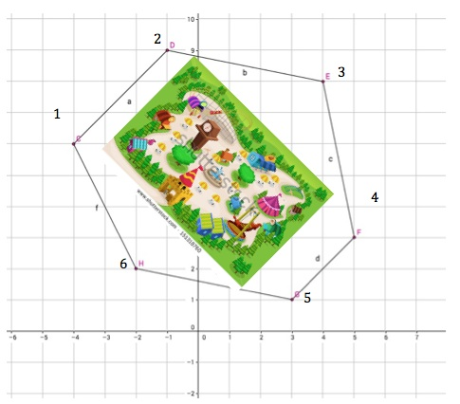 500 x 500 px |  | Reelaborar imagen como un plano de un parque con la forma indicada y los vertices señalados con numerales.

 |  |  |  |  |  |  |  |  |  | Colocar números en la imagen 1

